포트폴리오1
작성 | 개발PM지원 김성아 | sakim3@gmail.com

내용 설명 : 온스온 근무 시 퍼블리셔 의견등 게임 관련된 각종 요청 사황과 버그등의 개발 이슈들을 모니터링 취합 후 문제점들을 파악하여, 개발팀에게 전달하고 , 처리 상태를 공유하였습니다. (그라비티에서도 업데이트 이후 같은 업무 진행)
버그 나 추가 요청 사항 발생시 개발팀 전달전에 미리 <내용 확인 >QA 테스트 >원인 파악 > 상태 확인 > 단계를 걸쳐 사전에 원인과 현재 상황등을 파악 후 , 처리가 필요한 일은 개발 담당자들과 협의 후에 수정 , 진행하는 방식으로 진행하였습니다. 개발 상황과 버전별 스펙을 파악하여 문제들에 대한 빠른 대응을 할 수 있도록 했고 , 요청 창구를 일원화 하여 개발자의 불필요한 업무 부담을 줄이고 타팀과의 미스커뮤니케이션으로 생길 수 있는 문제들을 사전에 차단하여 , 효과적인 업무처리가 가능하도록 노력했습니다.

1. 실제 회사내 업무는 인트라넷, 지라, 멘티스등을 사용하여 공유했고 2, 3번 같은 내용들을 아래와 같은 방식으로 개인적으로 취합해서 관리하였습니다.
2. 일본 퍼블리셔 요청 메세지들입니다.
3. 유저 문의 & 블로그등 SNS 모니터링하여 내용들은 번역하요 개발팀들과 공유하였습니다.

 | 요청 내용 | 처리 방법 | 프로그램팀 의견 | 기획팀 의견 | 처리 상태 | 적용 시점 | 작업 완료일 | 완료 여부 | 적용 버전 | 비고 |  | HunterKingdom 要望・バグ抽出 Sakandoで主に対応を検討したほうがよいと思う物 ※上からがプライオリティ順と考えています。 |  |  | 問い合わせ日時 | 分類 | 内容 | 내용 | コメント・まとめ
1 | 캐릭터가 향하고 있는 방향을 미니맵에 표시 | 현재의 캐릭터 위치를 표시하는 아이콘은 유지하고 방향을 표시할 수 있도록 아이콘을 추가 | 이미 현재 개발되어 있는 상황이므로 프로그램에서 define을 조정한 후 확인 | 기획서 작성 예정 | 작업 예정 | 상용화 이후 |  |  | 영웅기 |  |  |  |  |  | 7/8/11 | 要望 | 自分がどちらの方角を向いているのか どちらの方角へ進もうとしているのかが 分かりづらくて困っています。 「Myキャラが今見ている方角」 もしくは「視点・カメラの方角」を ミニマップの表示に反映させて欲しいです。 | 자신이 어느방향으로 향하고 있는지 어느 방향으로 가고 있는지 알수 없어서 곤란합니다. [내 캐릭터가 지금 보고 있는 방향]또는 [시점,카메라 각도]를 미니맵에서 표시해주었으면 좋겠습니다. | キャラが向いている方向or視点、カメラの方向をミニマップに 表示させてほしい
2 | 미니 맵/중간 맵 상의 위치를 클릭해서 그 위치로 이동가능하게 처리 | 유저 편의를 위해 개발 필요. 개발 확정 시 기획서 필요 | 기간내에 처리 불가 | 기획서 작성 예정 |  | 상용화 이후 |  |  | 영웅기 |  |  | 要望 フィルターにかけて多かった物をピックアップ |  |  | 7/8/11 | 要望 | ショートカットキーのキーコンフィグについてですが、F(ファンクション)キーが登録できないようになっています。 ぜひともFキーを登録できるようにしてください。 | 바로가기키의 키 컨피그에서 F(펑션)키가 등록이 안됩니다. 펑션키를 등록할 수 있게 해주세요 | キーコンフィグでファンクションキーも登録できるようにしてほしい
3 | 단축키 Function Key가 등록이 안됨 | 버그인지 확인하고 등록 가능하게 처리 |  | 버그 아님 | 작업 완료 | 작업 없음 |  |  | 영웅기 |  | 1 | キャラクター作成のパターンを増やしてほしい | キャラの顔のバリエーション 2 追加 | 要望：キャラメイク時のキャラの顔のバリエーション 3つほど選択可能にしてほしい。 日本のアニメ的なメイジやクレリック顔が好まれる。 | 7/9/11 | 要望 | スロットはクリックでその内容を使用できるようにして欲しい 現状でドラッグ移動ではないため難しいかもしれないが、スロットロック中はクリックで「その行動」として欲しい | 슬롯의 클릭으로 그 내용을 사용할 수 있도록 해주세요 현재는 드래그 이동이 아니기에 어려울지도 모르지만, 슬롯록의 중에 클릭으로 그 행동을 할 수 있게 해주세요 | スキルスロットに登録したものも、クリックで使用できるようにしてほしい。 ※できない？
4 | 스킬 사용을 마우스로도 가능하게 처리 | 현재 우클릭으로 사용가능하나 유저들이 인식하기 어려움. 플레이 가이드/툴팁 등으로 안내 |  | 툴팁으로 안내 제공 | OBT 버전에 적용 | OBT 버전에 적용 | 07월 18일 |  | 영웅기 |  | 2 | クエスト大ログの文字小さい | OBT前修正 | 要望：フォントサイズの調整が可能か確認 2ポイントほど大きく、漢字が潰れないようにしてほしい。
5 | 캐릭터 생성할 때 선택가능한 얼굴 모양 추가 | 선택 가능한 얼굴 2종 추가하여 총 3종으로 설정 |  |  | OBT 버전에 적용 | OBT 버전에 적용 | 07월 21일 |  | 영웅기 | 버그 한 개 존재함 확인 완료 (07월 21일 완료 예정) | 3 | チャットしずらい | OBT前修正 | 要望：アカデミーと、ささやきタブを増やしてほしい | 7/9/11 | 意見 | ブライトキングダム比べて、一体何処が変わったのでしょうか？細かい点では確かに変わった部分もあるようですが、グラフィックや演出面は変わっていません。 アニメーションオンラインゲームと称していますが、そのアピールするべき部分が旧サービスのものと変わっていないのは残念です。 また、選べるキャラクターパターンも少なすぎます。クローズドと言うことで抑えてあるのでしょうが、ムービーやＳＳで公開されているのに使えないのは腑に落ちません。 これでリバースしました。と言われても全く説得力がありません。今テストが終わればいずれ、オープンテストになるのでしょうが、そのときに『変わったな』と思えるものになっているのか、甚だ疑問です。 | 브라이트킹덤과 비교하여, 도대체 뭐가 바꼈나요? 세부적인것은 변화가 된것 같지만, 그래픽이나 연출은 바뀐게 없네요. 애니메이션 온라인게임이라고 하는데, 그것을 어필하기위한 부분이 옛날 서비스 할때와 비교해서 없는것이 아쉽습니다. 또한, 선택할 수 있는 캐릭터 패턴도 너무 없습니다. CBT라고는 하지만, 무비라던가 스크린샷에는 나와있는데 사용할 수 없는것이 아쉽습니다. (열받는다) 이걸로 부활했습니다.라고 해도 바로 납득이 되지 않습니다. CBT가 끝나면 바로 OBT를 할텐데, 그때는 변했습니다.라고 할 수 있는건지 매우 의문입니다. | ・ブライトキングダムと比べて目新しさがない。 ・キャラクター作成時のパターンが少ない。
6 | 획득한 아이템이 캐릭터 인벤토리에서 자동으로 겹쳐지지 않는 경우가 있음 | 현재 길드 아카데미/홀리 프라미스/퀘스트 보상 등으로 획득한 아이템은 이미 캐릭터 인벤에 있던 아이템과 겹쳐지지 않음. 겹쳐지도록 수정 필요 |  | 개선 사항 진행 필요 | 작업 예정 | 상용화 이후 |  |  | 영웅기 |  |  |  |  | チャット入力時にF9,F10を用いて 日本語＞ローマ字入力に変換すると不具合 ⇒現在未確認
 |  |  |  |  |  |  |  |  |  |  | 4 | 過去のKQを復活要望 | キングダムクエスト復活は無理です。 | 今回もっとも多い要望になりますが、KQが実装されなかったらFiestaでKQ楽しむという意見も何名かいました。 （※WEBや動画にて新しいキンクエを紹介してことにします。 | 7/9/11 | 意見 | 1日とりあえずLv20まであげた上での感想要望です。BKもFiestaも両方プレイ経験ありです。 ??もっさりしすぎ。戦闘、移動に爽快感がまったくない。プレイ速度を1.5倍くらいにしてもいいんじゃないか ってくらいもっさりすぎる。あともっさりしすぎてスキルのクールが長すぎるように感じる。 ??バッグに関してですが今時のMMOでソートがないのはまだ我慢できるにしても同じアイテムが自動で重ならな いとかありえないです。クエで報酬もらうたびに手動で探して重ねてとか自動移動なんぞつけるよりこちらが優 先だと思いました。 ??BKフィエスタと違い回復石がないので 適正狩り場での狩りが意外にシビア。 これMMO初心者はこの辺でクリアしそう。 初期からシステムに慣れる２０前後くらいまでは多少ヌル目に調整した方がいいと思います。 ??KQがない。 これは致命傷。KQがウリだったのにインスタンス形式にしてしまうと今時どこにでもある劣化型量産型MMOにし かならない。 ??フレンドリーなGMがゲーム内にいるのはとても評価できると思いますが、要望すら聞く気0なのはどうなんで すかね。GMさんも大変でしょうがたとえば??にBOTいたよって報告しても公式フォームからお願いします。とか だといる意味ないですよね。変にGMとかに媚びたい取り巻きができて一般プレイヤーからは敬遠される状況にな るのがオチかと。 メモくらいゲームしながらでも取れるんだから要望や苦情言われたらメモでも取ってあとでGMから報告とかそれ くらいはしてもいいと思いますけど。テンプレのコピペでログアウト後報告致します。ご意見ご要望ありがとう ございました。これテンプレつくってコピペだけですみますし。さほど手間でもないでしょう。 | 첫날 일단 Lv20까지 올리고까지의 감상입니다. BK와Fiesta 둘다 플레이 한 경험이 있습니다. -느릿느릿하다. 전투, 이동의 쾌적함이 전혀없다. 플레이 속도를 1.5배 정도 해야되지 않을까 할정도로 느릿느릿하다. 너무 느려서 스킬 쿨타임이 길다고 느껴짐. -버그에대해서는 요즘 MMO에서 sort가 없는건 참을 수 있지만 , 같은 아이템을 자동으로 중첩되지 않는건 있을수 없습니다. 퀘스트에서 보수를 받을 때마다 수동으로 찾아서 움직어야된다니, 자동이동같은것을 만들기보다는 이것을 먼저했어야 한다고 생각합니다. -BK/피에스타와 다르게 회복석이이 없어서 적정사냥터에서의 사냥이 의외로 어렵다.MMO초심자는 이 근처에서 포기할것같다. 초심자부터 시스템에 익숙해지는 20레벨까지는 다소 쉽게 조정하는 것이 좋을것 같다. -KQ가 없다. 이것은 치명적, KQ가 특징이였는데 인스턴스형으로 변경해서는 어디에서나 볼 수 있는 그저그런 MMO로 밖에 안된다. -친절한 GM이 게임안에 있는것은 무척 좋은점이라고 생각한다. 하지만 개선점등을 들을 생각이 없는것은 왜 인가. GM도 힘들게 예를들면 **에 BOT가 있다고 보고해도, 공식홈에 얘기해주세요 라고 말한다거나 , 반대로 너무 장난치고 놀고 해서 일반유져가 좀 반대로 멀리하게되는 상황이 되버렸다. 메모정도는 게임을 하면서 할텐데, 요청등을 받으면 메모해서 GM처리 한다거나 하는 정도는 하는게 좋다고 생각, 그게 아니면 카피 페이스트 정도는 할 수 있는 거 아닌가요 -위의 내용이 플레이하면서 느낀 나쁜점. 솔직히 옛날 게임을 하면 느낀점들을 어느정도 보정하면서 본 나지만, 개선할 점이 많다고 생각됩니다. 직업은 좋은 발란스가 됐다고 생각합니다. 파티 맺기 쉬워졌다고 생각합니다 추억 보정도 있지만, 많이 기대하고 있기에 여러가지로 힘들겠다고 생각하고 있지만, 힘내서 수정등을 부탁드립니다. | ・動作がもっさりしている。 ・インベントリでアイテムが自動で重ならないのはありえない。 ・回復石がなくなったので適正LVでの狩りがシビア。 ・キングダムクエストがないのは致命的。
7 | 인벤토리 자동 정렬 기능을 추가 | 유저 편의를 위해 추가 필요. 개발 확정 시 기획서 필요 | 가능 | 기획서 작성 예정 | OBT 버전에 적용 가능하나 최종 완료 시점 체크 필요한 사항 | 상용화 이후 | 07월 21일 |  | 영웅기 | 기획서 작성해서 넘길 것 최종 체크 필요함 | 5 | 旧仕様のキングダムクエストがほしい | PTマチンクシステムを改選することでユーザーの要望に代用できると思います。 | 要望：ただ特長がなくなってしまったと思われるのが惜しいため、なにか形を変えて、今の新たなインスタンスダンジョンのキンクエをより良くしてアピールしたいです。
8 | 피 회복량이 적어 휴식이 많이 필요함 | 현재 회복 물약에 렙제가 걸려 있고 20레벨까지 사용 가능한 물약은 125를 회복시켜 주는 물약 하나 뿐임. 상점에서 판매하는 물약은 밸런스 유지면에서 렙제를 조정할 수 없으나 생산 시스템으로 제조한 물약의 설정을 조정할 필요성은 있어 보임. 기획팀에서 결정할 것. |  | 생산된 아이템의 효과 상승 후 등급별 레벨 조정 | OBT 버전에 적용 | OBT 버전에 적용 | 07월 21일 |  | 영웅기 | 리소스 아이콘 확인해야 함 (데이터 선작업 진행후 차후 리소스 교체 작업 진행) |  |  |  | ・新たなKQインスタンスダンジョンへ行きたい人を、パーティマッチングさせて条件が揃い次第、リーダーがKQを開始できるなど、
9 | 클러릭의 힐로 인해 발생하는 어그로 수치가 너무 높다. 현재의 70% 정도가 적정 수준인 것 같다. | 수정 필요. 기획팀에서 결정할 것 |  | 데이터 수정 | 작업 완료 | OBT 버전에 적용 | 07월 14일 | 완료 | 영웅기 |  |  |  |  | 気軽にKQに行きたい人が登録できるパーティマッチングできるシステムを検討できないか。
10 | 파이터의 어그로 증가 스킬로 어그로를 끌어 오기 힘듬 | 수정되어 있음. OBT 전에 적용할 예정 |  | 데이터 수정 | 작업 완료 | OBT 버전에 적용 | 07월 14일 | 완료 | 영웅기 |  |  |  |  | ・また、5人以上の参加可能な新たなキンクエが登場するなど、今後のバージョンアップにて要望をお願いしたい。
11 | 플레이 가이드 창이 너무 자주 뜸 | 옵션에서 보지 않도록 설정 가능하나 유저가 기능을 모를 가능성이 높음. 플레이 가이드 내용에서 옵션 설정 방법을 추가 하거나 플레이 가이드 인터페이스에 체크 박스 추가 필요 | 팁으로 추가 | UI 개선 필요 | OBT 버전에 적용 가능하나 최종 완료 시점 체크 필요한 사항 | 상용화 이후 | 07월 19일 |  | 영웅기 | 게임내 팁으로 정보 제공 " 옵션으로 on,off 체크 방식 제공" | 5 | デスペナルティでアイテムを落とす仕様を不可 | アイテムを落とさないように修正 | これも多い意見として、デスペナでアイテムを落とす仕様をなくしてほしいというもの。 （要検討 なくす方向、または30LVあたりなどに引き上げ可能か？）
12 | 도움말(플레이 가이드) 검색을 할 수 없음 |  |  | UI 개선및 기능 개발 필요 | 작업 예정 | 상용화 이후 |  |  |  |  | 7 | フィエスタと比べ難易度高い | フィエスタと比べの難易度ではなく、HKそのままの難易度のフィードバックが必要。 | ・初心者が自分よりレベルの高いモンスターと戦うときに、苦戦する感じはある、最初のレベルに関しては若干、難易度が高いと思える部分を調整可能か。
13 | 전체적인 폰트 사이즈가 작음 | 사이즈 조정 필요 | 조건부 가능 | 폰트 사이즈 조정 및 볼트 처리 해제 | 작업 완료 | OBT 버전에 적용 | 07월 18일 |  | 영웅기 | 볼드 처리된 사항만 뺄것 , (국내와 해외의 사이즈 차이가 존재할 경우 수정 그렇지 않을 경우 유지 |  |  | 今の段階ではクエストの修正したりしてプレイがスムズにできるように修正する予定 | ※フィエスタと比べ、同じ見た目のモンスターでも強くLVが少し高くなっているモンスターがいる、その分経験値がUPしているとのコメントをもらっています。
15 | 인첸트할 때의 효과음 추가 | 추가 필요 | 가능 | 사운드 적용 | 작업 완료 | OBT 버전에 적용 | 07월 19일 |  | 영웅기 |  |  |  | モンスタの攻撃力を３０％ダウン | ※フィエスタより新しいバージョンとして登場したことをユーザーに告知し、これまでの難易度と変えた点として、日本としての難易度を検討
16 | 자동 길 찾기를 20레벨 이상으로 확대시켜 주기 바람 | 일단 현 상황 유지. 차후 논의 필요 |  |  | 대기/ 항목 파트너사 정책 필요 | 작업 없음 |  |  |  |  | 8 | インベントリにアイテムソートを | CS以後システムの改善 | インベントリでアイテムが自動で重ならない（スタックしない）のがつらい、自動に同じアイテムが重ならないならないのであれば、せめて同じアイテムをソートして重ねることができるといい。
18 | 가능한 마우스 클릭만으로도 게임을 진행할 수 있게 처리 | 차후 논의(eg. 현재 판매 리스트에는 50개 한묶음 물약만 등록되어 있음. 1/5/10/50 등으로 다양하게 묶음 처리하게 되면 필요량을 키보드 입력할 필요 없이 마우스만으로 필요량을 구매할 수 있음) |  | 기획서 작성 예정 | 대기/ 항목 파트너사 정책 필요 | 상용화 이후 |  |  | 일본 |  | 9 | screenshotを Documentsに出力してほしい | OBT前修正 | 各OSによる対応が可能か確認
19 | 이전 피에스타와 비교해 어려워졌다 | 몬스터 공격력 30% 다운 일괄 적용 |  | 데이터 수정 | 작업 완료 | OBT 버전에 적용 | 07월 14일 | 완료 | 영웅기 |  | 10 | オートランはLV20を超えても使えるといい | 不可 | Sankandoから以前確認した項目と同内容、開発の作業量とご検討頂ければと。 あとオートランをもっと賢くという要望もありました。
20 | 죽었을 때 아이템 드랍 등의 패널티를 제거 | 산칸도 담당 PM과 논의 후 결정 |  |  | 대기/ 항목 파트너사 정책 필요 | 작업 없음 |  |  |  |  | 11 | キャラの向いている方向をMAPに表示 | CS以後システムの改善 | ミニマップもしくはMAP上に、プレイヤーキャラの向いている方向を矢印表示などで示してほしい
21 | PK 허용 레벨 조정 | 60 이상/2차 전직 이상으로 조정 |  | 검토중 |  | 사용화 이후 |  |  | 일본 | OBT 버전에 PK 시스템 적용하지 않음 추후 PK 시스템 리뉴얼 후 적용 여부 결정
25 | 윈도우 모드에서 와이드 비율 지원 |  | 가능 |  | 작업 예정 | OBT 버전에 적용 | 07월 19일 |  | 일본 | 작업 되어있음 영웅기에 적용되어 있지 않은듯 확인해서 작업 진행하면 될듯 담당자 이희성 스케줄 확인 할것 | 12 | クレリック、メイジ・アーチャーの基本バランス | クレリックのヒールのヘイトに関してはOBT前改善 | ・クレリックのヒールのヘイト値（※）が高い（ファイターがボスにターゲットして攻撃している時、クレリックがヒールで回復する瞬間にボスや敵にターゲット（※ヘイト）になる確率が高い）
29 | 채팅 로그 창에 귓말/길드 아카데미 로그 창 추가 | 필터링을 통해서 원하는 채팅 내용을 볼 수 있게 세팅할 수 있도록 개발되어 있음. |  | 툴팁으로 안내 제공 |  | 작업 없음 |  |  |  |  |  |  | 他のことは開発の意図なので変更なし。 | ・メイジ攻撃の全てのスキルによるMP消費をもう少し緩和できないか
31 | 경험치 UI(왼쪽 상단의 캐릭터 얼굴 주변에 구슬로 표시 되는 부분)가 다른 부분과 색이 동일 또는 유사하여 구분이 힘듬 | 색 조정 필요 |  | 색조정 | 작업 예정 | OBT 버전에 적용 | 2011-07-15 |  | 영웅기 | 10% 채워지는 경험치 바 색상 조정 요청할 것 이희성 확인 후 원형 경험치 바 적용 여부 최종 확인 |  |  |  | ・メイジバーストリキャストが8秒は少し可愛そう せめて5秒
33 | 퀘스트 대상 몬스터의 레벨이 캐릭터 보다 상위인 경우 퀘스트 완료가 힘등 | 대상 몬스터의 레벨 조정 필요 |  | 데이터 수정 | 작업 예정 | OBT 버전에 적용 | 07월 19일 |  | 영웅기 | 현재 기획팀 자체 테스트 중 |  |  |  | ・アーチャー攻撃速度が遅くなってる？ 攻撃の間隔は少し早くても良いのでは、 以前あった足止めスキルが無くなっているようなので検討をお願いします。
36 | 채팅 윈도우의 크기가 저장이 안됨 | 현재 창의 위치 정보는 저장하나 사이즈는 저장하지 않고 있음. 수정 필요 |  | 멘티스 처리 | OBT 버전에 적용 가능하나 최종 완료 시점 체크 필요한 사항 | 상용화 이후 | 07월 21일 |  | 영웅기 | 최종 체크 필요함
37 | 번역 오탈자가 많음 |  |  | 로컬 작업 필요 | 대기/ 항목 파트너사 정책 필요 | 로컬 확인 |  |  |  |  | 13 | ギルド倉庫副マスターまで出せるように | 改善 | ギルドの副マスターによる倉庫管理ができるようになってほしい
39 | PVP 킹퀘에서 죽은 후 부활 했을 때 HP/MP가 회복이 안됨 | 30% 정도 회복시켜주도록 설정되어 있는데 그 양이 적다는 것인지 아님 버그로 회복이 아예 안되는 것인지 확인 필요. 버그라면 수정 |  | 버그 아님 |  | 작업 없음
40 | PVP 킹퀘에서 죽은 후 부활 했을 때 일시적 무적 상태가 안됨 | 버그인지 설정인지 확인 후 버그라면 수정 |  | 버그 아님 |  | 작업 없음 |  |  |  |  | 14 | ストーンによる自動回復 | 不可。生産ポーションを強化します。 | 今後はちゃんとポーションで回復してもらう方向で開発と話をした項目
41 | PVP 킹퀘 완료 후 보상이 있는 지에 대한 정보가 부족하다 | 정보 추가 필요. PVP 킹퀘에서 진행하는 퀘스트의 내용에 설명 추가 |  | 관련 내용 가이드 추가 | 작업 예정 | OBT 버전에 적용 | 07월 18일
43 | 마을에서 직접 던전으로 이동 가능한 포탈 등의 방법을 설정해 주기 바람 | 유료 아이템으로 인던 이동 날개 등의 소모 아이템의 개발을 고려해 필요가 있음 | 이미 윙스톤이란 아이템이 존재함. Define을 조정한 후 확인 | 대기 |  | 상용화 이후 |  |  | 영웅기 |  | 15 | 対人戦はいらない | Lv６０に調整 | こちらは日本人特有の意識がある。現状ではいまの仕様を実装したいと思うが、より世界観として説得をしないとならない。
44 | NPC에게 음성을~ | 10월 정도에 산칸도에서 진행할 예정임 |  | 대기 |  | 상용화 이후 |  |  |  |  |  |  |  | 攻撃を受けた側の被害者意識が高いためBBS等で恨み書き込みが増える、対立する闇（例えてカオス＝ダークサイト）をに心を奪われた者を、みんなで倒せなど、対戦的な構図にする？など。
45 | 아이젤의 탑에서 포이즈 골렘(중간 보스)을 처리한 후 더 이상 진행이 안되는 경우가 있음 | 버그 확인 및 수정 필요 |  | 테스트 결과 확인 필요 | OBT 버전에 적용 가능하나 최종 완료 시점 체크 필요한 사항 | 상용화 이후 |  |  |  | 재현이 안되고 있음 지속적으로 체크 해야 함 (QA팀 확인 필요함 )
47 | 미니몬의 자동 줍기 AI 반응이 느림 | 테스트 필요. 이상이 발견되면 수정 필요 | 테스트 후 시간 조정을 더 짧게 조정할 수 있는 여지는 있음. 하지만 성능에 영향을 미치므로 좋지 않음 | 기획팀 검토 |  | 상용화 이후 |  |  | 영웅기 | 회선렉??? 으로 느낌상 그렇게 느껴질수 있음. | 16 | 動作がもっさりしている、ラグが多い | 回線の問題だっと思います。 | 弊社では、ラグが重要な状態ではなかったが、一部 敵の位置と攻撃できる場所にずれがあったらりなどの報告がある。
48 | 미니몬 자동 줍기 기능에 필요한 아이템만 주울 수 있도록 설정하는 옵션을 지원해 주기 바람 | 차후 개발? | 기간내에 처리 불가 | 기획서 작성 예정 |  | 상용화 이후 |  |  | 영웅기 |  |  |  |  | ・攻撃モーションのテンポが遅いとの意見が5つほどあった、最近のゲームと比べて言う場合もあれば、フィエスタと比べて言っている方がいるようでモーションのスピードなどに違いがあるのかを確認
49 | 파티 자동 모집(파티 강제 구성) 기능 추가 요망 | 파티 매칭 시스템에서 지원할 예정임 | 기간내에 처리 불가 | 기획서 작성 예정 |  | 상용화 이후 | 07월 29일 |  | 영웅기
50 | 스크린 샷 폴더 경로 변경 | 미국 버전에서 지원하고 있음. 바로 적용 | 가능 |  | 작업 예정 | OBT 버전에 적용 | 07월 19일 |  | 영웅기 |  | 17 | クイックスロットをマウスの右クリックで使用 | 常に右クリックで使用できます。 | クイックスロットに登録したスキルを、マウスの右クリックで使用できるようにしてほしい。 初心者がよくクイックスロットを使用しようとマウス右でアイコンを移動してしまう。
51 | 휴식 경험치 버프 아이콘의 툴팁 내용 수정 | 수정 필요. 바로 적용 |  | 데이터 수정 | 작업 예정 | OBT 버전에 적용 | 07월 18일 |  | 영웅기 | 정상적으로 적용 되고 있는지 확인할것 |  |  |  | ※いちおう確認
52 | 하나의 PC에서 하나의 클라이언트만 실행되도록 수정 | 수정 필요. 바로 적용 | 가능 |  | 작업 예정 | OBT 버전에 적용 | 07월 19일 |  | 영웅기
53 | 히라가나/가타가나 변환을 F9(또는 F10)으로도 가능하도록 수정 | 일본에서 통용되는 일반적인 방식이라 함. 수정 필요. 바로 적용 | 조건부 가능 |  | 작업 예정 | OBT 버전에 적용 | 07월 21일 |  | 영웅기
54 | 운영자 명령어로 hide상태로 만들었으나 맵을 이동하면 hide가 풀려 버림 | 수정 필요. |  |  | 작업 예정 | OBT 버전에 적용 | 07월 18일 |  | 영웅기 | 영웅기 작업 완료 일본버전에 작업 진행해야 함 |  | バグ 確認中の項目含む
55 | 운영자 명령어 '&z'의 기능을 월드 전체를 대상으로 작동하는 명령어를 제작해 달라 | &z는 존 대상임. 월드 대상 명령어가 필요함 |  |  | 작업 예정 | OBT 버전에 적용 | 07월 18일 |  | 영웅기 | op 버전으로 "$공지 내용입력"로 사용하면 됩니다. | 1 | アイジェルの塔、ポイズンゴーレムを倒したあと、先に進めません
56 | 스킬의 윗 단계를 배웠을 때 퀵슬롯에 자동으로 스킬의 윗단계로 설정되기를 바람 | 기존에 개발된 항목으로 OBT에 JP 적용함 |  |  | 기 개발된 개선사항 | OBT 버전에 적용 | 07월 21일 |  | 영웅기 | 영웅기 개발되어 있는 개선사항 일본에 적용 |  | 再現ができないので(いつも発生するものではないので）原因が分かりません。
57 | 마우스 오른 버튼으로 상대 캐릭터를 클릭했을 때 파티/거래 등의 팝업 메뉴가 뜨게 | 기획팀 검토 하셈 |  | 2중 컨트롤 제공은 오히려 혼동을 줄 수 있음 해당 기능이 현 우리 게임에는 적당하다고 판단되지 않음 |  | 기획팀 검토 |  |  |  | PK 시스템 관련하여 변동이 있었는지 확인할것 | 2 | クエスト「ザックおじさん2」で、説明がマッシュとファイアマッシュになっているが、倒すのはボヨンスピーダー
58 | 귓말 단축키 설정 가능하게 | 기획팀 검토 하셈 |  | 귓속말 단축키 기능 고려 |  | 기획팀 검토 |  |  |  |  |  | 修正中
59 | 귓말 상대 아이디 자동 입력 | 기획팀 검토 하셈 |  |  |  | 기획팀 검토 |  |  |  |  | 3 | ミニハウス画面を開き 「ミニルームに入る」にカーソルを合わせると…「ミニホーム設置場所'指定できません'キー」と表示される。
 | 게임내 기준 시간 표시 (기 개발 항목 적용) | 기존에 개발된 항목으로 OBT에 JP 적용함 |  |  | 기 개발된 개선사항 | OBT 버전에 적용 | 07월 21일 |  | 영웅기 | 영웅기 개발되어 있는 개선사항 일본에 적용 |  | 修正中
 | 아이템 장착 위치 개선 (기 개발 항목 적용) | 기존에 개발된 항목으로 OBT에 JP 적용함 |  |  | 기 개발된 개선사항 | OBT 버전에 적용 | 07월 21일 |  | 영웅기 | 영웅기 개발되어 있는 개선사항 일본에 적용 | 4 | ファイター♂でプレイしていますが、通常攻撃の際に♀Fの声が再生されているようです。
 | 뒷걸음 평타 적용 (기 개발 항목 적용) | 기존에 개발된 항목으로 OBT에 JP 적용함 |  |  | 기 개발된 개선사항 | OBT 버전에 적용 | 07월 21일 |  | 영웅기 | 영웅기 개발되어 있는 개선사항 일본에 적용 |  | 詳しい内容必要
 | 미니몬 자동줍기 기능 (기 개발 항목 적용) | 기존에 개발된 항목으로 OBT에 JP 적용함 |  |  | 기 개발된 개선사항 | OBT 버전에 적용 | 07월 21일 |  | 영웅기 | 영웅기 개발되어 있는 개선사항 일본에 적용 | 5 | Lv8「ホワイトコーネルの剣」クエストを受けても緑Qになりません。進行中リストにはないのに、会話は受注後のもの。クエアイテムも入手できました。
 | 장비툴팁 개선안 (기 개발 항목 적용) | 기존에 개발된 항목으로 OBT에 JP 적용함 |  |  | 기 개발된 개선사항 | OBT 버전에 적용 | 07월 21일 |  | 영웅기 | 영웅기 개발되어 있는 개선사항 일본에 적용 |  | そのままクエアイテムを持って会話すると、強制終了してしまいます。
 |  |  |  |  |  |  |  |  |  |  |  | 再現ができないので(いつも発生するものではないので）原因が分かりません。
 |  |  |  |  |  |  |  |  |  |  | 6 | ランチャーから起動すると Fiesta.bin-アプリケーションエラーダイアログボックスが出て アプリケーションを正しく初期化できませんでした（0xc0150002）となり起動不可。再起動や再インストールを何度試しても改善無し。
 |  |  |  |  |  |  |  |  |  |  |  | XPで.NET FrameWorksライブラリがインストールされていない場合に発生する模様。

 |  |  |  |  |  |  |  |  |  |  | 7 | ＡＴＩなどのグラフィックボードにより、クエストダイアログの吹き出し部分、ウィンドウの一部のグラフィックがずれる
 |  |  |  |  |  |  |  |  |  |  |  | ＦＴＰにＳＳ：/from_SKD_QA/0712

 |  |  |  |  |  |  |  |  |  |  | 8 | オートランできないクエスト項目がある、詳細はマンティスに登録します
 |  |  |  |  |  |  |  |  |  |  |  | 修正中
 |  |  |  |  |  |  |  |  |  |  |  | 運営上の要望

 |  |  |  |  |  |  |  |  |  |  | 1 | 同時接続、ユニークアクティブ、 プレイ時間と各レベル帯分布、等のデーターがＷＥＢ等から簡単に回覧できるように対応がお願いできないか。
 |  |  |  |  |  |  |  |  |  |  |  | 弊社にMS-SQLの知識者が存在せず、テキストデータとしてWEBで回覧できるだけでも、エクセルにコピーできたりしますので。ご検討をお願いできないか。

 |  |  |  |  |  |  |  |  |  |  | 2 | 他のゾーンにも、GMチャットが届くようなGMコマンドがほしい、 現在GMコマンドリストにある&zでは他のゾーンにできないため。
 |  |  |  |  |  |  |  |  |  |  |  | 確認します。

포트폴리오2
작성 | 개발 PM 지원 김성아 |  |  |  | sakim3@gmail.com

내용 설명 : 서비스를 위한 전반적인 기획업무와 데이타 작업, 로컬라이징 통,번역등도 하였습니다.

1. 이벤트 진행, 아이템 업데이트등은 퍼블리셔와 협의 후 정리하여 개발팀에 전달하였습니다.
2. 일본 로컬용 게임내 데이타 작업도 병행하였습니다.

이벤트 요청서

캠페인 NO |  | JP-SKD-003 |  |  |  |  | 기입일 |  |  | 2011-07-15
캠페인 명 |  | 써머이벤트 |  |  |  |  | 콘텐츠명 |  |  | 헌터킹덤
기획입안자 |  | 쿠모노/신 |  |  |  |  | 실시일 |  |  | 2011/7/29-8/16 11시 점검전까지
참가대상자 |  | 전유저 |  |  |  |  | 참가상정인원 |  |  | 3000 캐릭
캠페인개요 |  | 1. 게임내에 로그인 해서 루멘의 아이템상인NPC페이에 말을 건다 2. 2종류의 아이템의 수집 퀘스트로 몬스터가 드롭하는 키워드 「カリキン」, 「HERO」를 수집한다. 3. 2종류의 퀘스트로 각각 키워드 아이템 수집이 완료하면 아이템상인페이로부터, 여름 이벤트용의 아이템 받을 수 있다. 4. 이벤트NPC:아이템 상인 페이(루멘) 5. 드롭하는 문자:カ、リ、キ、ン, H、E、R、O 6. 보상 아이템:カリキン->밀짚모자(7일）:32420 Hat_Straw00_3 HERO->하트 썬그라스(sunglass) (7일）:33705 Glas_Lovely00 7. 여러번 중복수행은 되지 않는다.

실시목적 |  | ・유니크 접속증가 ・신규획득

효과확인 방법 |  | 신규가입 및 동접수치

신규 작성 아이템
명칭 |  |  | 처리제한 |  |  | 各種説明文（ゲーム内での説明もそのまま使用）
HK써머이벤트아이템「カ」 HK써머이벤트아이템「リ」 HK써머이벤트아이템「キ」 HK써머이벤트아이템「ン」 HK써머이벤트아이템「H」 HK써머이벤트아이템「E」 HK써머이벤트아이템「R」 HK써머이벤트아이템「O」 |  |  | 거래/상점판매 | NO |  | 아이템명 |  |  | HK써머이벤트아이템
 |  |  | 창고 | NO
 |  |  | 드롭 | NO |  | 아이템설명 |  |  | 드롭하는 문자 ： カ, リ, キ, ン, H, E, R, O
 |  |  | 스텍 | NO
 |  |  | 소비방법 | NO
3. 게임 안에 들어가는 번역은 한국어-->일본어는 일본 퍼블리셔 쪽에서 담당하였고 일본어-->한국어는 제가 담당하였습니다.
 |  |  | 사용가능레벨 | NO |  | 아이템표기(마우스커서를 가져가면 보이는 표기) |  |  | ハンターキングダム サマーイベントアイテム
 |  |  | 아이콘
NPC
지급 NPC |  |  | 배치 맵 | 맵ID |  | X좌표 |  | Y좌표 | 그래픽 |  | 비고
루멘의 아이템상인 페이 |  |  | 루멘 |  |  |  |  |  | NPC페이 |  | Quest대사는 써머이벤트Questdaig시트에 개재

포트폴리오3
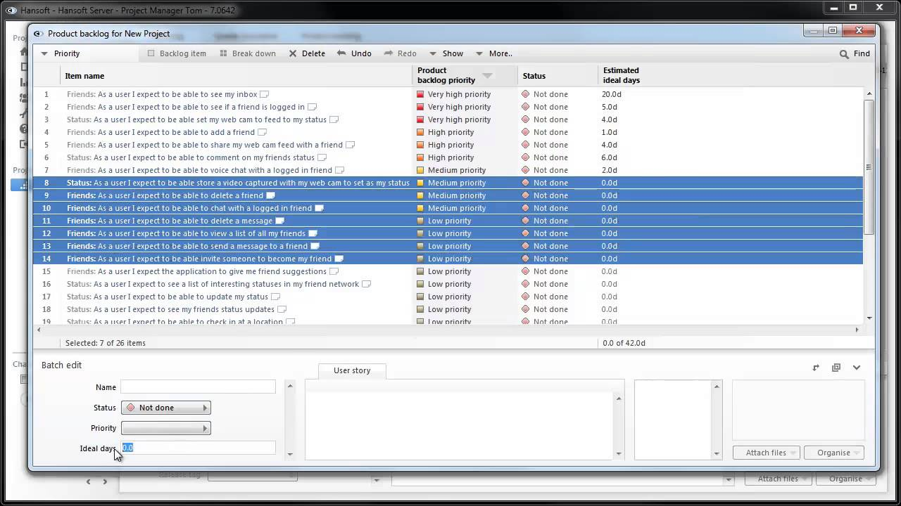
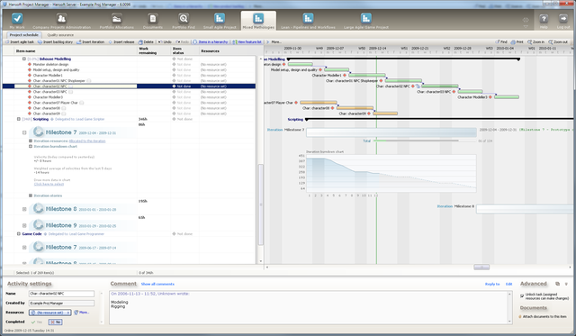
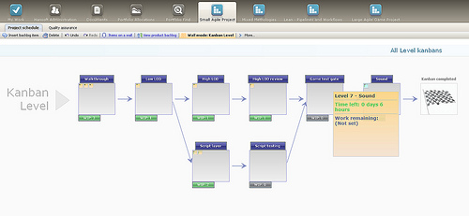
작성 | 개발 PM 지원 김성아 | sakim3@gmail.com
트라이포드 스튜디오 주요 업무는 개발 스케쥴 관리였습니다. 그래픽 팀 담당으로 관리인원은 인원은 40~50여명이였습니다.
스케쥴 , 작업 내용 ,리소스 관리, 진척 사항 체크 등을 했으며 개발관련 스크럼회의 주최 ,다른팀 (기획, 프로그램) 과의 업무 관련 요청사항 전달등의 팀내 커뮤니케이션도 담당하였습니다.
그밖에도 신입사원 교육, 채용, 대외 유관부서와의 커뮤니케이션, 대외발표용 PT 문작성등 개발외의 스튜디오 운영관련 여러 업무를 담당 하였습니다.
1. 모든 업무는 스튜디오에서 자체 개발한 인트라넷을 통해 이뤄졌으며 스케쥴 관리는 한소프트(아래 스샷 첨부)를 사용하였습니다. 자체 메뉴얼작업과 한글화도 진행하였으나 그래픽디자이너분들이 사용에 어려움을 많이 느껴하셔서 개별적으로 내용을 받아 취합 후 한소프트에 등록하는 방식으로 진행했습니다. (아래 표는 실제작 내용이 아닌 재구성입니다. )
 |  |  |  |  |  |  |  |  | *작업시작예정일과 개시일 부분에 날자입력 달력 매크로가 삽입되어있습니다. 사용을 위해선 경고창에 콘텐츠 사용을 클릭해주세요
 |  |  |  |  |  |  |  |  | *회색시트는 자동 입력으로 수정할 수 없습니다.
 |  |  |  |  |  |  |  |  | *완료일은 주말제외하고 자동계산됩니다.
 |  |  |  |  |  |  |  |  | *완료는 최종 컨펌까지 완료된 상태를 말합니다. 완료일은 작업일에 포함되지 않습니다.
 |  |  |  |  |  |  | 예정 |  |  | 진행
우선순위 | Sub project path | Activity name | NO | 팀 | 담당파트 | 담당자 | 작업시작예정일 | 기간 | 완료예정일 | 작업개시일 | 작업기간 | 완료일 | 진척도 | 남은기간 | Comment | 연관Task | 상태 | over | 실작업시간
2 | 그래픽 R&D | 기초 식물 연구 | G-3100 | 그래픽 | TA | 박정민 | 2016-06-27 | 2 | 2016-06-29 | 2016-06-28 | 10 | 2016-07-08 | 100% | 10 |  | G-3100 | 완료 | 8 | 1900-02-28
2 | 그래픽 R&D | 하늘섬 환경 효과 연구 | G-3101 | 그래픽 | TA | 송채원 | 2016-06-27 | 4 | 2016-07-01 | 2016-06-28 | 3 | 2016-07-01 | 20% | 3 |  |  | 진행대기 | -1 | 1900-01-18
4 | 그래픽 R&D | AuraShaderR&D2차 | G-3102 | 그래픽 | TA | 박정민 | 2016-06-28 | 7 | 2016-07-07 | 2016-06-28 | 4 | 2016-07-04 | 100% | 6 | 타 스케줄과 병행작업으로 진행합니다. | G-3200 | 진행중 | -3 | 1900-02-05
1 | 그래픽 R&D | 하늘섬 배경 방향성과 처리 방법에 관한 R&D | G-3103 | 그래픽 | TA |  | 2016-06-29 | 8 | 2016-07-11 | 2016-06-29 | 5 | 2016-07-06 | 10% | 7 |  |  | 보류 | -3 | 1900-02-11
4 | 그래픽 R&D | AuraShaderR&D3차 | G-3104 | 그래픽 | TA |  | 2016-06-29 | 9 | 2016-07-12 | 2016-06-30 | 6 | 2016-07-08 | 100% | 8 |  |  | 예정 | -3 | 1900-02-17
 | 던전 제작 |  | G-3200 | 그래픽 |  |  | 2016-05-11 | 10 | 2016-06-17 | 2016-07-01 | 10 | 2016-07-14 | 37% | 13 |  |  | 완료 | 0 | 1901-04-06
1 | 던전 제작 | 성벽 내부 구조물 및 계단, 바닥-보완 | G-3201 | 그래픽 | 배경모델링 | 고현준 | 2016-05-11 | 5 | 2016-05-18 | 2016-05-11 | 4 | 2016-05-17 | 100% | 6 |  |  | 완료 | -1 | 1900-02-05
3 | 던전 제작 | 마을 데코 에셋- 천류 | G-3202 | 그래픽 | 배경모델링 | 서민재 | 2016-06-14 | 3 | 2016-06-17 | 2016-06-14 | 5 | 2016-06-21 | 50% | 7 | 돛, 깃발등. 마을 전체적으로 들어가는 천류, 기존 천들 수정도 같이 함 |  | 완료 | 2 | 1900-02-11
3 | 던전 제작 | 대장간 | G-3203 | 그래픽 | 배경모델링 | 박한나 | 2016-06-08 | 3 | 2016-06-13 | 2016-06-08 | 6 | 2016-06-16 | 50% | 8 | 작업게시판 995번원화로 진행 > 데코 에셋 포함 |  | 완료 | 3 | 1900-02-17
2 | 던전 제작 | 벽 구성-아치형구조물 | G-3204 | 그래픽 | 배경원화 | 류현령 | 2016-06-01 | 3 | 2016-06-06 | 2016-07-05 | 7 | 2016-07-14 | 0% | 9 |  |  | 완료 | 4 | 1900-02-23
1 | 던전 제작 | 정거장 다리 | G-3205 | 그래픽 | 배경원화 |  | 2016-06-09 | 5 | 2016-06-16 | 2016-07-06 | 3 | 2016-07-11 | 20% | 5 | 디테일 추가 작업으로 스케쥴 연장 |  | 완료 | -2 | 1900-01-30
3 | 던전 제작 | 하늘 섬_마을 오브젝트_ 돌다리 | G-3206 | 그래픽 | 배경모델링 |  | 2016-06-09 | 5 | 2016-06-16 | 2016-07-07 | 2 | 2016-07-11 | 0% | 4 | 작업게시판 946번 원화로 진행 |  | 완료 | -3 | 1900-01-24
 | 필드 제작 |  | G-3300 | 그래픽 |  |  | 2016-05-30 | 17 | 2016-09-05 | 2016-07-08 | 17 | 2016-07-29 | 17% | 21 |  |  | 완료 | 0 | 1900-08-15
1 | 필드 제작 | 진입로 -정원 | G-3301 | 그래픽 | 레벨디자인 | 신지우 | 2016-07-09 | 18 | 2016-08-03 | 2016-07-09 | 2 | 2016-07-12 | 0% | 3 | 진입로 -정원 |  | 완료 | -16 | 1900-01-18
2 | 필드 제작 | 내부-친위대 관문 | G-3302 | 그래픽 | 레벨디자인 | 정재성 | 2016-06-13 | 19 | 2016-07-08 | 2016-06-13 | 3 | 2016-06-16 | 30% | 3 | 내부-친위대 관문 |  | 완료 | -16 | 1900-01-18
1 | 필드 제작 | 필드 구역 구성 | G-3303 | 그래픽 | 레벨디자인 | 정재성 | 2016-07-12 | 21 | 2016-08-10 | 2016-07-12 | 12 | 2016-07-28 | 0% | 16 | 필드 구역 구성 |  | 완료 | -9 | 1900-04-05
1 | 필드 제작 | 마을 구역 공정률 높이기 | G-3304 | 그래픽 | 레벨디자인 | 신지우 | 2016-06-06 | 22 | 2016-07-06 | 2016-06-06 | 3 | 2016-06-09 | 10% | 3 | 마을 구역 공정률 높이기 |  | 완료 | -19 | 1900-01-18
1 | 필드 제작 | 마을 구역 공정률 높이기 | G-3305 | 그래픽 | 레벨디자인 | 정재성 | 2016-07-14 | 23 | 2016-08-16 | 2016-07-14 | 4 | 2016-07-20 | 0% | 6 | 마을 구역 공정률 높이기 |  | 완료 | -19 | 1900-02-05
2 | 필드 제작 | 진입로-속죄의 계단 | G-3306 | 그래픽 | 레벨디자인 | 정재성 | 2016-06-07 | 24 | 2016-07-11 | 2016-06-07 | 5 | 2016-06-14 | 30% | 7 | 진입로-속죄의 계단 |  | 완료 | -19 | 1900-02-11
2 | 필드 제작 | 마을 구역 공정률 높이기 | G-3307 | 그래픽 | 레벨디자인 | 정재성 | 2016-05-30 | 25 | 2016-07-04 | 2016-05-30 | 12 | 2016-06-15 | 90% | 16 | 마을 구역 공정률 높이기 |  | 완료 | -13 | 1900-08-03
3 | 필드 제작 | 내부-친위대 관문 | G-3308 | 그래픽 | 레벨디자인 | 정재성 | 2016-07-17 | 26 | 2016-08-22 | 2016-07-17 | 3 | 2016-07-20 | 0% | 3 | 내부-친위대 관문 |  | 완료 | -23 | 1900-01-18
3 | 필드 제작 | 내부-친위대 관문 | G-3309 | 그래픽 | 레벨디자인 | 정재성 | 2016-05-31 | 27 | 2016-07-07 | 2016-05-31 | 4 | 2016-06-06 | 30% | 6 | 내부-친위대 관문 |  | 완료 | -23 | 1900-02-05
4 | 필드 제작 | 일반급 몬스터 전투 구성 | G-3310 | 기획 | 컨텐츠 |  | 2016-06-08 | 28 | 2016-07-18 | 2016-06-08 | 5 | 2016-06-15 | 20% | 7 | 일반급 몬스터 전투 구성 |  | 완료 | -23 | 1900-02-11
4 | 필드 제작 | 일반급 몬스터 전투 구성 | G-3311 | 기획 | 컨텐츠 |  | 2016-06-07 | 29 | 2016-07-18 | 2016-06-07 | 4 | 2016-06-13 | 10% | 6 | 일반급 몬스터 전투 구성 |  | 완료 | -25 | 1900-02-05
4 | 필드 제작 | 진입로-속죄의 계단 | G-3312 | 기획 | 컨텐츠 |  | 2016-07-21 | 30 | 2016-09-01 | 2016-07-21 | 5 | 2016-07-28 | 0% | 7 | 진입로-속죄의 계단 |  | 완료 | -25 | 1900-02-11
4 | 필드 제작 | 진입로-속죄의 계단 | G-3313 | 기획 | 컨텐츠 |  | 2016-07-22 | 31 | 2016-09-05 | 2016-07-22 | 5 | 2016-07-29 | 0% | 7 | 진입로-속죄의 계단 |  | 완료 | -26 | 1900-02-11

2. 개발에 사용한 한소프트입니다. 마일스톤에 따른 리소스(스케쥴)관리뿐 아니라 간판, 이터레이션관리등 애자일 개발에 특화된 툴로 프로젝트 관리에 좋은 기능이 많이 있었으나 이런 개발 방법이 익숙하지 않은 그래픽팀분은 사용을 힘들어 하셨었습니다.
(아래 스샷은 한소프트 사용예를 이해를 보여드리기 위해 첨부한 내용입니다.)

포트폴리오4
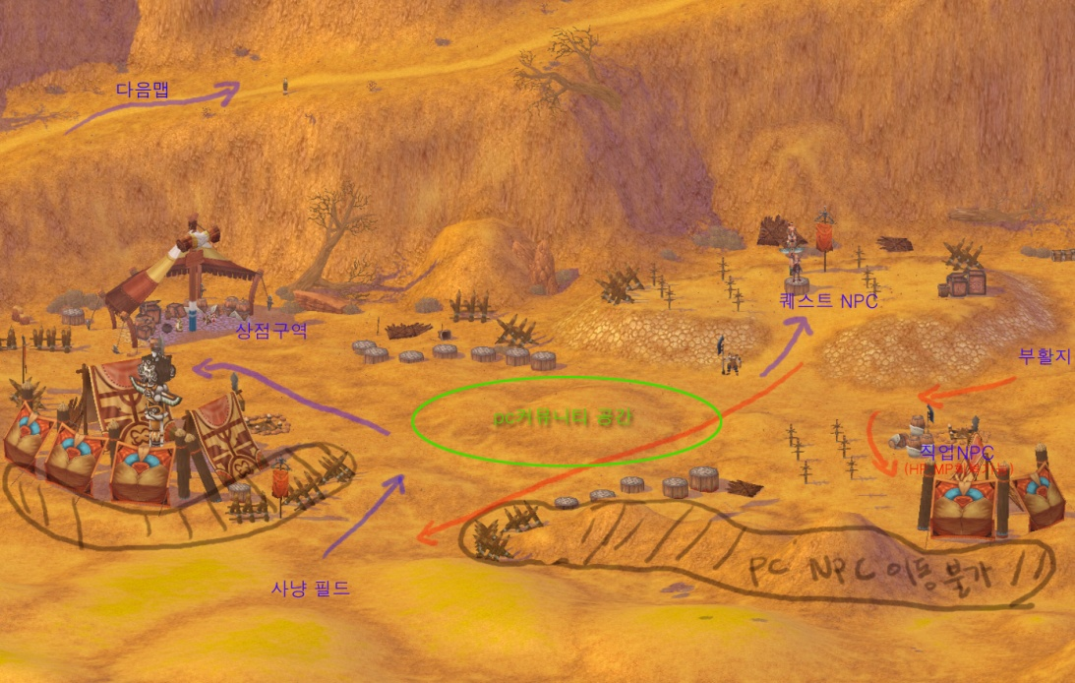
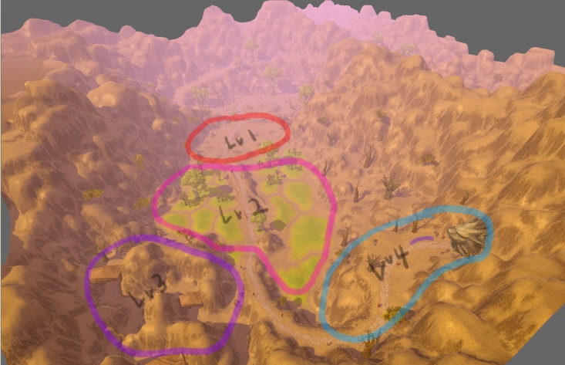
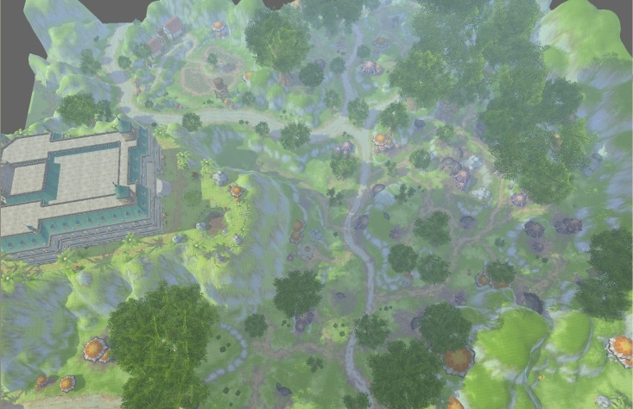
작성 | 개발 PM지원 김성아 | sakim3@gmail.com
내용 설명 : 기타 작업물들 입니다.

모바일 개인 작업물1 -
코로나엔진으로 만든 2D게임입니다.(Lua사용) 간단한 칵테일 제조 게임입니다.
기획 , 프로그램, 그래픽 1인으로 만들었습니다.
모바일 개인 작업물 2 -
유티니로 만들어서 스토어 등록까지 해본 2D게임입니다. 간단한 디펜스 게임입니다.
1인 개발로 개발작이고 일부 그래픽 소스는 공개된 리소스를 활용하였습니다.
총 제작기간은 한달이고 "한달동안 해볼 수 있는 만큼 해서 마켓에 출시까지 해보자"하고 생각해서 해보게 됐습니다.
다운로드: https://play.google.com/store/apps/details?id=com.EDSgames.EveryDayGreen
모바일 개인 작업물 3 -
기타 유니티와 C#을 공부하면서 만들어본 습작들 입니다. 책과 인터넷에서 찾아보고 튜토리얼등을 참고해서 만들었고 캐릭터들은 직접 제작했습니다.
C# ,Unity 자체의 기능을 익히는데 기준을 맞추고 제작하였여서 각각의 작품들의 완성도는 떨어지지만 다양한 장르의 게임들을 구현해보고 프로세스를 익히는데 주력하였습니다.

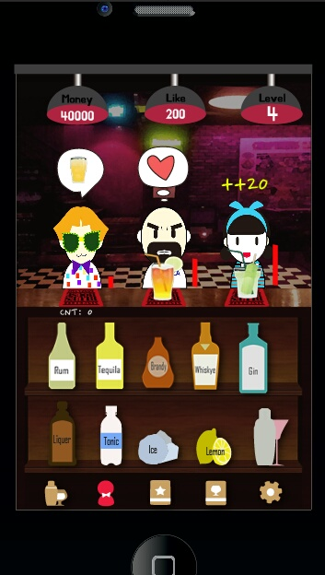
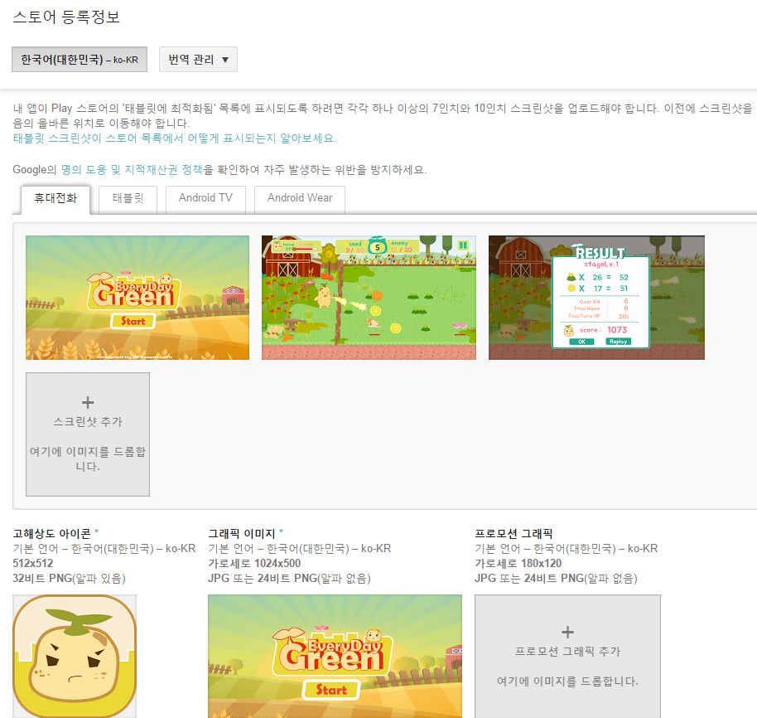
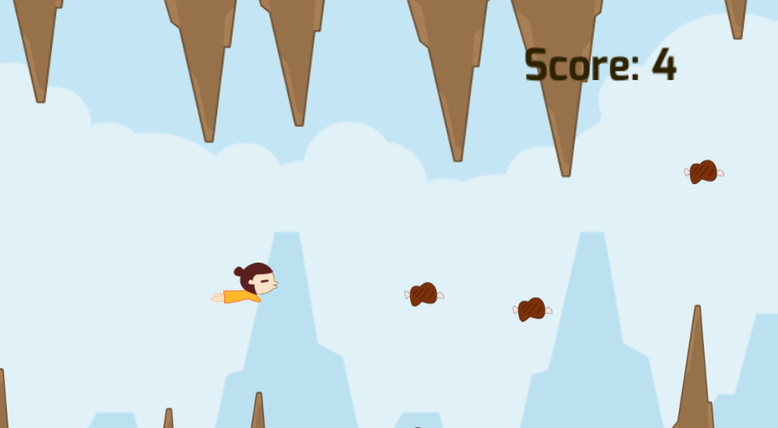
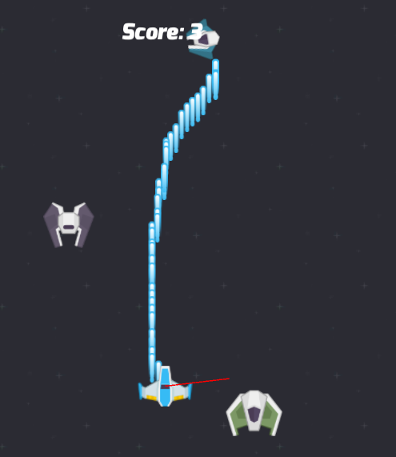
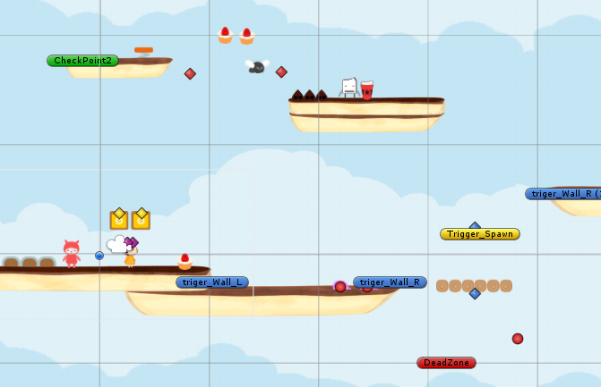

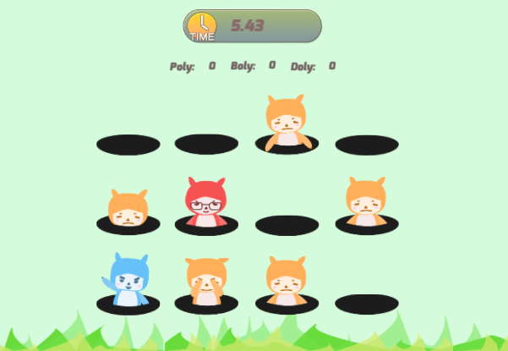
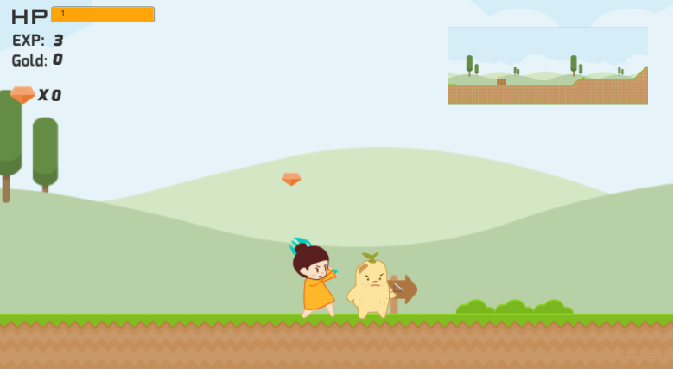

시리우스 그래픽 작업물 - 맵 제작과 관련하여 오브젝트 제젝을 제외한 터레인, 텍스쳐 , 라이팅 설정등 레벨 구성을 위한 대부분의 작업들을 했습니다.
이런 필드 맵 제작 외에 테스트용 던전, 네비매시 그래픽팀과 기획팀 그리고 프로그램팀에서 필요하다고 요청하는 리소스들을 제작 &서포트 했으며
레벨 구성(기획작업) 과 그래픽 리소스 관리등도 하였습니다.

